real assignment
 | PIN assignment
 | AD9154 |  | XC7K325T-2FFG900C |  | STM32F103 |  | AD9156
 | pin name | pin number | pin name | pin number | pin name | pin number | pin name | pin number
1 | SERDIN0+ | 15 | MGTXTXP0_117_K2 | K2 |  |  |  |  | 备注： 1）本表格有3个标签页，real assignmet为连接关系，后两个分别为时钟拓扑结构和参考； 2）参照了AD9154-FMC开发板，XC7K325T FPGA开发板KC705，ADI公司的ADS7开发板（FPGA开发板)，下图为官方推荐的测试环境； 3）填充颜色一致表示两个芯片间有连接，连接关系每行的两个信号是一一对应连接的； 4）Cortex_M0跟XC7K325T FPGA之间预留了6个GPIO备用； 5) M0的具体管脚名称待选型定了后再补充； 6）AD9154除了连接关系要注意外，电源也需要关注，一般情况下Serdes电源和逻辑电源需要分开处理。
2 | SERDIN0- | 16 | MGTXTXN0_117_K1 | K1
3 | SERDIN1+ | 18 | MGTXTXP1_117_J4 | J4
4 | SERDIN1- | 19 | MGTXTXN1_117_J3 | J3
5 | SERDIN2+ | 26 | MGTXTXP2_117_H2 | H2
6 | SERDIN2- | 27 | MGTXTXN2_117_H1 | H1
7 | SERDIN3+ | 29 | MGTXTXP3_117_F2 | F2
8 | SERDIN3- | 30 | MGTXTXN3_117_F1 | F1
9 | SERDIN4+ | 38 | MGTXTXP0_118_D2 | D2
10 | SERDIN4- | 37 | MGTXTXN0_118_D1 | D1
11 | SERDIN5+ | 41 | MGTXTXP1_118_C4 | C4
12 | SERDIN5- | 40 | MGTXTXN1_118_C3 | C3
13 | SERDIN6+ | 49 | MGTXTXP2_118_B2 | B2
14 | SERDIN6- | 48 | MGTXTXN2_118_B1 | B1
15 | SERDIN7+ | 52 | MGTXTXP3_118_A4 | A4
16 | SERDIN7- | 51 | MGTXTXN3_117_A3 | A3
17 | SYNCOUT0+ | 23 | IO_L14P_T2_SRCC_13_AE28 | AE28
18 | SYNCOUT0- | 24 | IO_L14N_T2_SRCC_13_AF28 | AF28
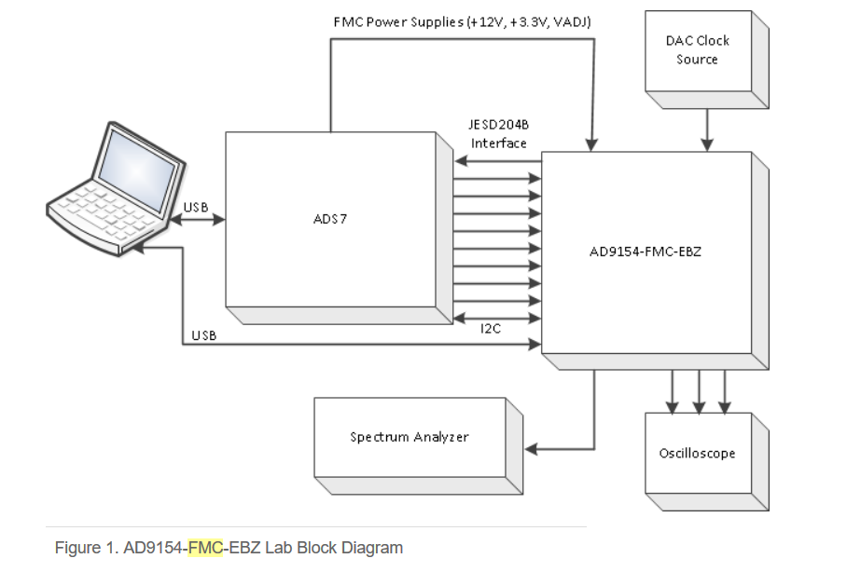
19 | SYNCOUT1+ | 44 | IO_L11P_T1_SRCC_13_AD27 | AD27
20 | SYNCOUT1- | 43 | IO_L11N_T1_SRCC_13_AD28 | AD28
21 | TXEN0 | 11 |  |  | PB7 | pin43
22 | TXEN1 | 12 |  |  | PB8 | pin45
23 | CSB | 65 |  |  | SPI_CS | PA4(pin14)
24 | SDIO | 63 |  |  | MOSI | PA7(pin17)
25 | SDO | 62 |  |  | MISO | PA6(pin16)
26 | CLK | 64 |  |  | SCK | PA5(pin15)
27 |  | FPGA到单片机：需1.8V到3.3V电平转换 | IO_L24N_T3_13_AK26 | AK26 | PA9 | pin30
28 |  |  | IO_L24P_T3_13_AJ26 | AJ26 | PA10 | pin31
29 |  |  | IO_L23N_T3_13_AF27 | AF27 | PB5 | pin41
30 |  |  | IO_L23P_T3_13_AF26 | AF26 | PB6 | pin42
31 |  |  | IO_L22N_T3_13_AH27 | AH27 | PB7 | pin43
32 |  |  | IO_L22P_T3_13_AH26 | AH26 | PB8 | pin45
33 |  |  | MGTREFCLK0_P_117_G8 | G8 |  |  | OUT9 | 35
34 |  |  | MGTREFCLK0_N_117_G7 | G7 |  |  | OUT_N9 | 36
35 |  |  | IO_L13P_T2_MRCC_13_AG29 | AG29 |  |  | OUT7 | 46
36 |  |  | IO_L13N_T2_MRCC_13_AH29 | AH29 |  |  | OUT_N7 | 45

clock topology
